Sheet3
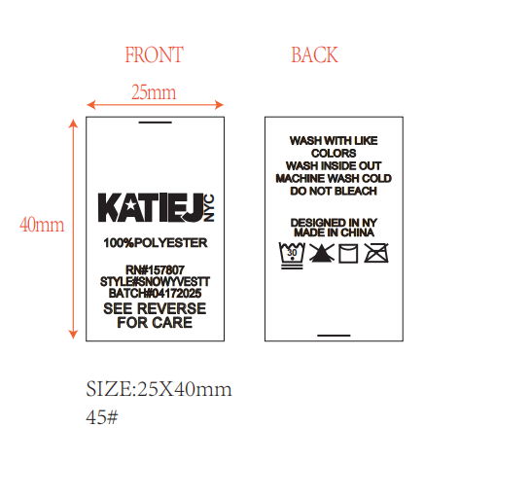

 |  |  |  |  |  | STYLE# | MILLYQURTRZIPT

 |  |  |  |  |  | BATCH# | 09052025

S | M | L | XL | TWEEN | 做
112 | 122 | 122 | 112 | 468 | 540

